상품제안서
피크닉가방 보온가방 보냉가방 장바구니 시장가방 보온보냉가방 보온백 보냉백 피크닉백 | 상품코드: F26771

 |  |  |  |  |  |  | 02-412-0044 | www.easy1.co.kr
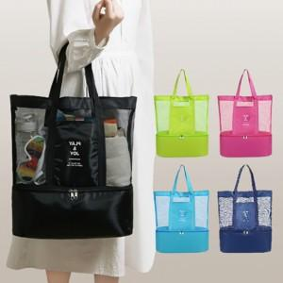

【상세/제작정보】 | 가방 하나에 보냉+보온+소지품백+방수까지 올인원 !

【인쇄/포장옵션】 | / OPP(비닐)

【공급단가】 | 수량 | 60~ | 120~ | 500~ | 1,000~ | 2,000~
*VAT별도 | 단가 | 8,500원 | 8,360원 | 8,160원 | 7,950원 | 7,820원

【상품 URL】 | http://www.easy1.co.kr/src/goods_detail.php?gdno=26771

